关系图
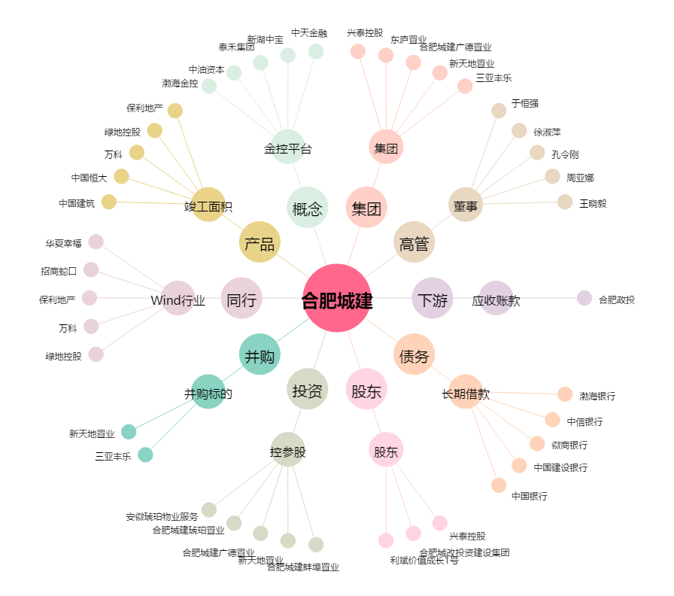
合肥城建[002208.SZ] - 关系概览图

